CS_w_resistive_load
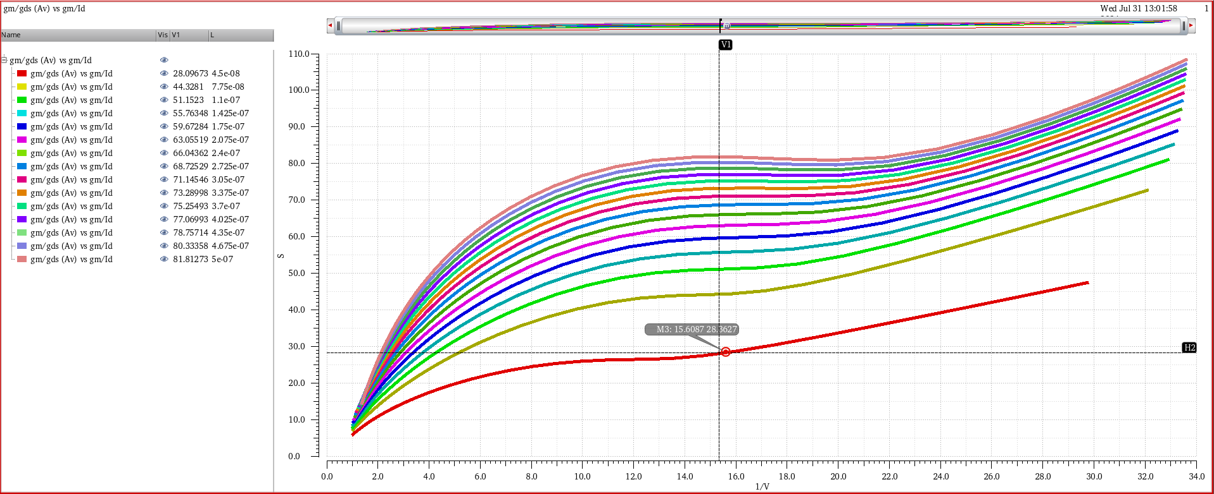
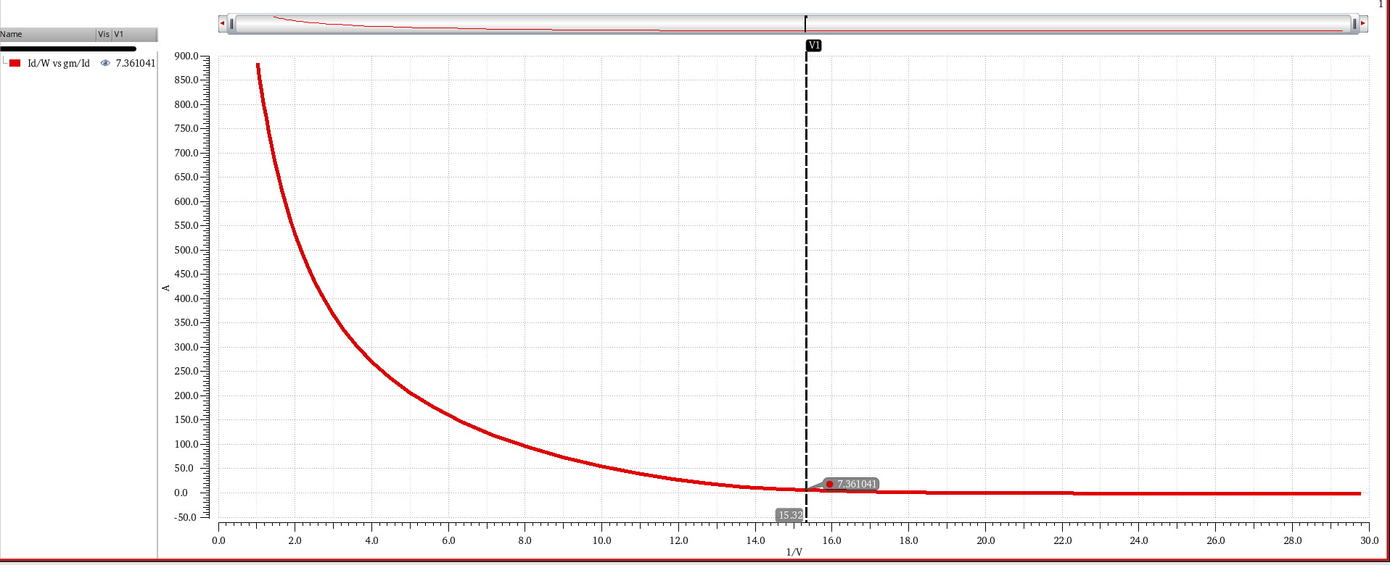
Design of Common-Source Stage with Resistive Load using gm/Id

Specification |  |  | Calculation |  |  |  | Parameters
Av > | 20 | dB | gm | 628.32 | uS |  | L (curve Av vs gm/Id) | 45 | nm
GBW > | 100 | MHz | Av | 25 | v/v |  | gm/Id (curve Av vs gm/Id) | 15.3198 | MI
C_L | 1 | pF | Id | 41.888 | uA |  | Av (curve Av vs gm/Id) | 28.092 | v/v
VDD | 1.5 | V | Id ~ | 41 | uA |  | Id/W (curve Id/W vs gm/Id) | 7.36 | uA/um
Technology GPDK | 45 | nm | gm/Id | 15.32 |  |  | Id | 41.01 | uA
gm/Id | 15 | MI | R_L | 44709.70 | ohm |  | W | 0.17945 | um
Av (dc) > | 10 | v/v | fc (-3dB) | 10 | MHz | 3.5597
 |  |  | fsquare | 1 | MHz | 0.35597406323

Av = gm1/(gds1+gds2) > 10
gds1 = gds2
Av = gm1/gds1 > 20

